Sheet1
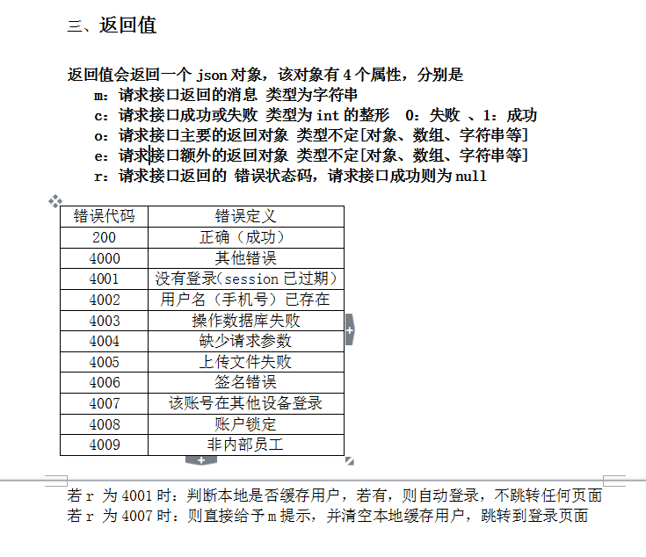
asdasdas
asdasdas | asdas2121

 |  |  | asdasd

 |  |  |  | adasd
 |  |  |  | asd
 |  |  |  | asd
 |  |  |  | ds

 |  |  |  | d
 |  |  |  | sd

 |  | asdasd

